mapa1
Mieszkania oddane do użytkowania w 1-3 kwartale 2022 r. w przeliczeniu na 1 tys. ludności
Województwo
pomorskie | 5.6
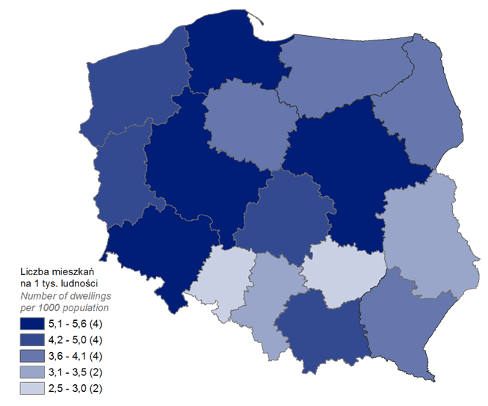
mazowieckie | 5.4
wielkopolskie | 5.2
dolnośląskie | 5.2
małopolskie | 5.0
zachodniopomorskie | 4.3
łódzkie | 4.2
lubuskie | 4.2
podlaskie | 4.1
kujawsko-pomorskie | 4.0
podkarpackie | 4.0
warmińsko-mazurskie | 4.0
lubelskie | 3.3
śląskie | 3.1
świętokrzyskie | 2.8
opolskie | 2.5

wykres 1
Struktura powierzchni użytkowej budynków niemieszkalnych oddanych do użytkowania w 1-3 kwartale 2022 r.

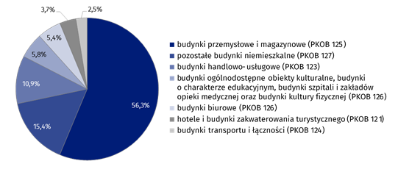
(PKOB 125) budynki przemysłowe i magazynowe | 56.3%
(PKOB 127) pozostałe budynki niemieszkalne | 15.4%
(PKOB 123) budynki handlowo-usługowe | 10.9%
(PKOB 126) ogólnodostępne obiekty kulturalne, budynki o charakterze edukacyjnym, budynki szpitali i zakładów opieki medycznej oraz budynki kultury fizycznej | 5.8%
(PKOB 122) budynki biurowe | 5.4%
(PKOB 121) hotele i budynki zakwaterowania turystycznego | 3.7%
(PKOB 124) budynki transportu i łączności | 2.5%

wykres 2
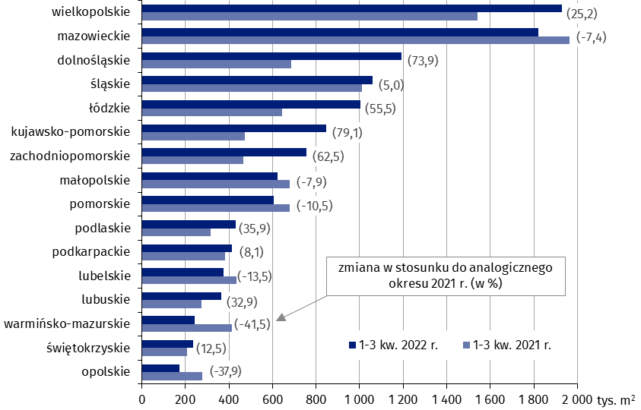
Powierzchnia użytkowa budynków niemieszkalnych oddanych do użytkowania w w 1-3 kwartale 2022 r. według województw (tys. m2)
 | 1-3 kw. 2022 r. | 1-3 kw. 2021 r. | Zmiana
wielkopolskie | 1,928,626 | 1,539,896 | (25.2)
mazowieckie | 1,819,062 | 1,963,805 | (-7.4)
dolnośląskie | 1,191,840 | 685,168 | (73.9)
śląskie | 1,060,361 | 1,009,539 | (5.0)
łódzkie | 1,002,108 | 644,481 | (55.5)
kujawsko-pomorskie | 846,834 | 472,896 | (79.1)
zachodniopomorskie | 756,656 | 465,715 | (62.5)
małopolskie | 624,225 | 677,709 | (-7.9)
pomorskie | 606,463 | 677,970 | (-10.5)
podlaskie | 431,573 | 317,613 | (35.9)
podkarpackie | 413,416 | 382,349 | (8.1)
lubelskie | 375,955 | 434,860 | (-13.5)
lubuskie | 364,929 | 274,670 | (32.9)
warmińsko-mazurskie | 242,040 | 413,585 | (-41.5)
świętokrzyskie | 235,391 | 209,148 | (12.5)
opolskie | 172,729 | 278,235 | (-37.9)

wykres 3
Powierzchnia użytkowa budynków biurowych oddanych do użytkowania w 1-3 kwartale 2022 r. według województw (tys. m2)

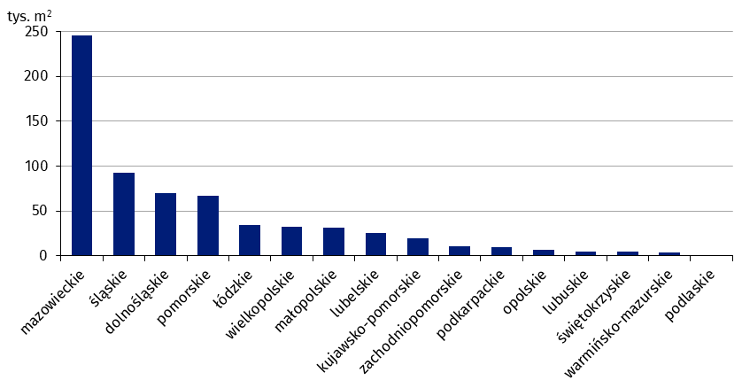
mazowieckie | 245,197
śląskie | 92,510
dolnośląskie | 69,566
pomorskie | 67,266
łódzkie | 34,387
wielkopolskie | 32,062
małopolskie | 31,302
lubelskie | 25,647
kujawsko-pomorskie | 19,587
zachodniopomorskie | 10,431
podkarpackie | 9,478
opolskie | 7,157
lubuskie | 5,340
świętokrzyskie | 5,193
warmińsko-mazurskie | 3,563
podlaskie | 637

wykres 4
Powierzchnia użytkowa budynków handlowo-usługowych oddanych do użytkowania w 1-3 kwartale 2022 r. według województw (tys. m2)

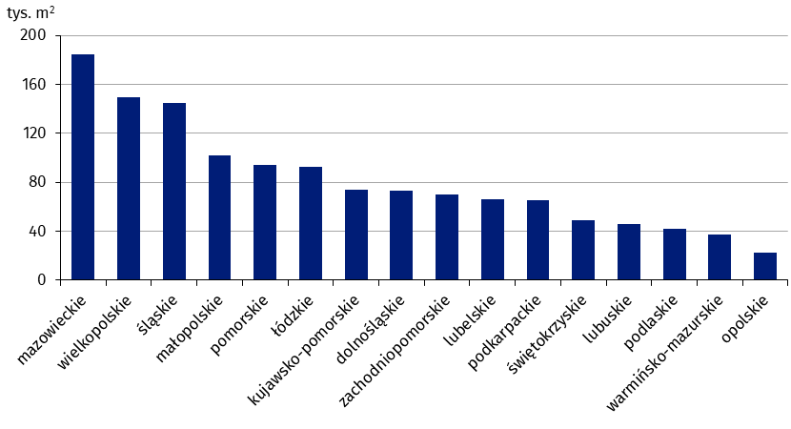
mazowieckie | 184,264
wielkopolskie | 149,512
śląskie | 145,067
małopolskie | 102,161
pomorskie | 93,916
łódzkie | 92,377
kujawsko-pomorskie | 74,033
dolnośląskie | 72,870
zachodniopomorskie | 69,736
lubelskie | 66,304
podkarpackie | 65,663
świętokrzyskie | 49,181
lubuskie | 45,629
podlaskie | 42,074
warmińsko-mazurskie | 37,346
opolskie | 22,572

wykres 5
Powierzchnia użytkowa budynków przemysłowych oddanych do użytkowania w 1-3 kwartale 2022 r. według województw (tys. m2)

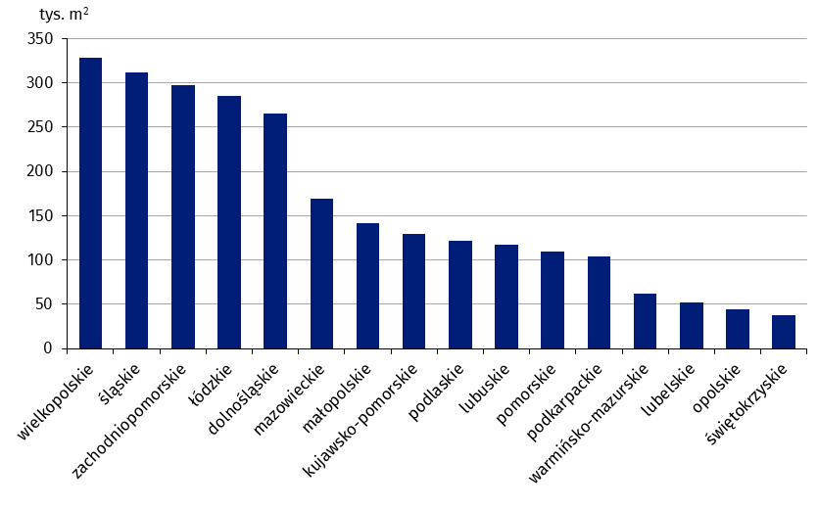
wielkopolskie | 328,222
śląskie | 311,887
zachodniopomorskie | 297,806
łódzkie | 285,430
dolnośląskie | 265,905
mazowieckie | 169,466
małopolskie | 141,733
kujawsko-pomorskie | 129,749
podlaskie | 122,167
lubuskie | 116,841
pomorskie | 109,928
podkarpackie | 104,495
warmińsko-mazurskie | 61,876
lubelskie | 52,594
opolskie | 44,637
świętokrzyskie | 37,568

wykres 6
Powierzchnia użytkowa budynków magazynowych oddanych do użytkowania w 1-3 kwartale 2022 r. według województw (tys. m2)

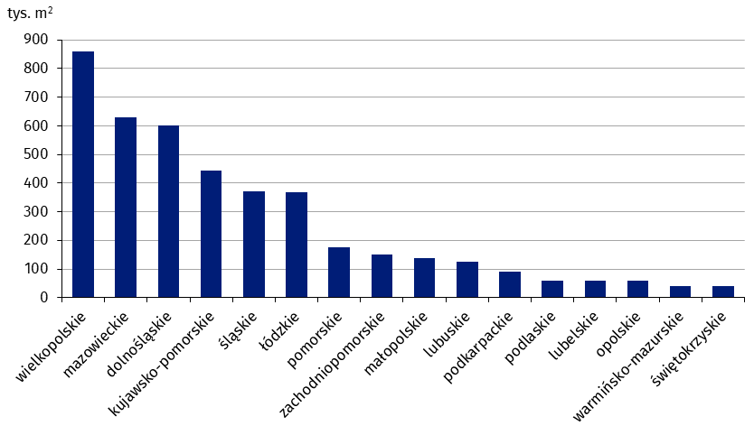
wielkopolskie | 858,625
mazowieckie | 628,482
dolnośląskie | 600,558
kujawsko-pomorskie | 443,072
śląskie | 372,265
łódzkie | 369,208
pomorskie | 176,804
zachodniopomorskie | 150,295
małopolskie | 139,303
lubuskie | 126,030
podkarpackie | 90,860
podlaskie | 59,182
lubelskie | 58,915
opolskie | 57,707
warmińsko-mazurskie | 40,159
świętokrzyskie | 39,757

wykres 7
Powierzchnia użytkowa budynków gospodarstw rolnych oddanych do użytkowania w 1-3 kwartale 2022 r. według województw (tys. m2)

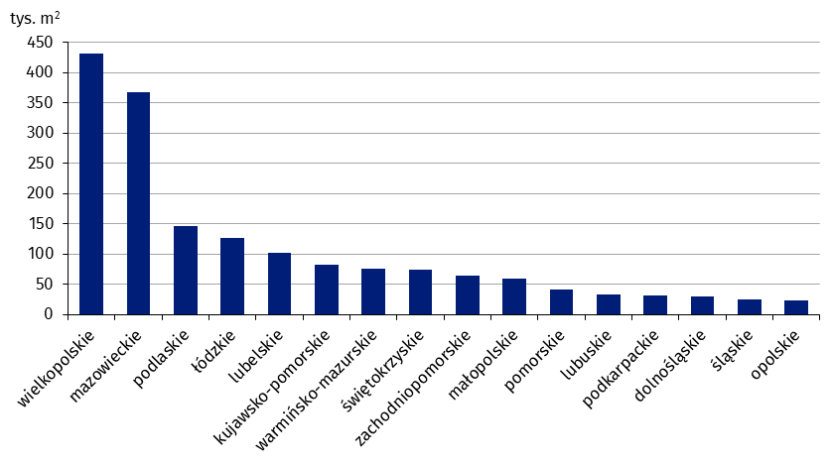
wielkopolskie | 432,019
mazowieckie | 368,125
podlaskie | 146,107
łódzkie | 125,963
lubelskie | 102,002
kujawsko-pomorskie | 81,967
warmińsko-mazurskie | 75,547
świętokrzyskie | 73,361
zachodniopomorskie | 64,121
małopolskie | 59,396
pomorskie | 41,301
lubuskie | 33,720
podkarpackie | 31,562
dolnośląskie | 30,361
śląskie | 24,659
opolskie | 23,546

wykres 8
Struktura powierzchni użytkowej nowych budynków niemieszkalnych, na których budowę wydano pozwolenia w 1-3 kwartale 2022 r.

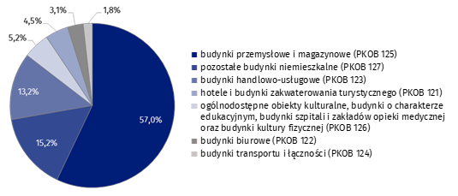
(PKOB 125) budynki przemysłowe i magazynowe | 57.0%
(PKOB 127) pozostałe budynki niemieszkalne | 15.2%
(PKOB 123) budynki handlowo-usługowe | 13.2%
(PKOB 121) hotele i budynki zakwaterowania turystycznego | 5.2%
(PKOB 126) ogólnodostępne obiekty kulturalne, budynki o charakterze edukacyjnym, budynki szpitali i zakładów opieki medycznej oraz budynki kultury fizycznej | 4.5%
(PKOB 122) budynki biurowe | 3.1%
(PKOB 124) budynki transportu i łączności | 1.8%

wykres 9
Powierzchnia użytkowa nowych budynków niemieszkalnych, na których budowę wydano pozwolenia w 1-3 kwartale według województw (tys. m2)
 | 1-3 kw. 2021 r. | 1-3 kw. 2022 r. | Zmiana
mazowieckie | 1,721,136 | 2,419,310 | (40.6)
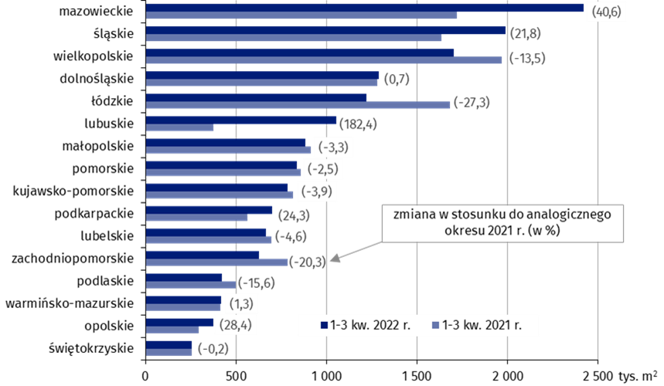
śląskie | 1,631,819 | 1,987,866 | (21.8)
wielkopolskie | 1,968,324 | 1,702,034 | (-13.5)
dolnośląskie | 1,278,473 | 1,287,452 | (0.7)
łódzkie | 1,681,257 | 1,221,639 | (-27.3)
lubuskie | 373,296 | 1,054,184 | (182.4)
małopolskie | 911,385 | 881,446 | (-3.3)
pomorskie | 855,642 | 834,632 | (-2.5)
kujawsko-pomorskie | 814,794 | 782,909 | (-3.9)
podkarpackie | 563,004 | 699,937 | (24.3)
lubelskie | 696,555 | 664,298 | (-4.6)
zachodniopomorskie | 785,720 | 626,277 | (-20.3)
podlaskie | 498,431 | 420,923 | (-15.6)
warmińsko-mazurskie | 412,443 | 417,889 | (1.3)
opolskie | 292,082 | 375,171 | (28.4)
świętokrzyskie | 256,345 | 255,840 | (-0.2)

